Solicitud gráfica
 | Área: | Matemáticas |  |  | Fecha:
 | Grado: | 6
 | Título del tema: | Poligonos y circunferencia |  |  | ¿Cuaderno de estudio o recurso? | Recurso
 | Editor: | Diana Margarita Gonzalez Martinez |  |  | Motor del recurso | M5A

 | Código guión o recurso: | MA_06_11_REC50 | ← Para determinar este código, visite la hoja de Ayuda
 |  |  |  |  | ESPECIFICACIÓN DE ARCHIVOS A ENTREGAR
Núm. | Archivo Shutterstock o ruta en web | Imagen para: | Tipo | Formato | Nombre imagen SMALL | Tamaño imagen SMALL | Nombre imagen ZOOM | Tamaño imagen ZOOM | Descripción | Observaciones
IMG01 | Ver observaciones | Recurso M5A | Fotografía | Horizontal | MA_06_11_REC50_IMG01n.png | 286 x 286 px | MA_06_11_REC50_IMG01a.png | 500 x 500 px
IMG02 | Ver observaciones | Recurso M5A | Fotografía | Horizontal | MA_06_11_REC50_IMG02n.png | 286 x 286 px | MA_06_11_REC50_IMG02a.png | 500 x 500 px |  | 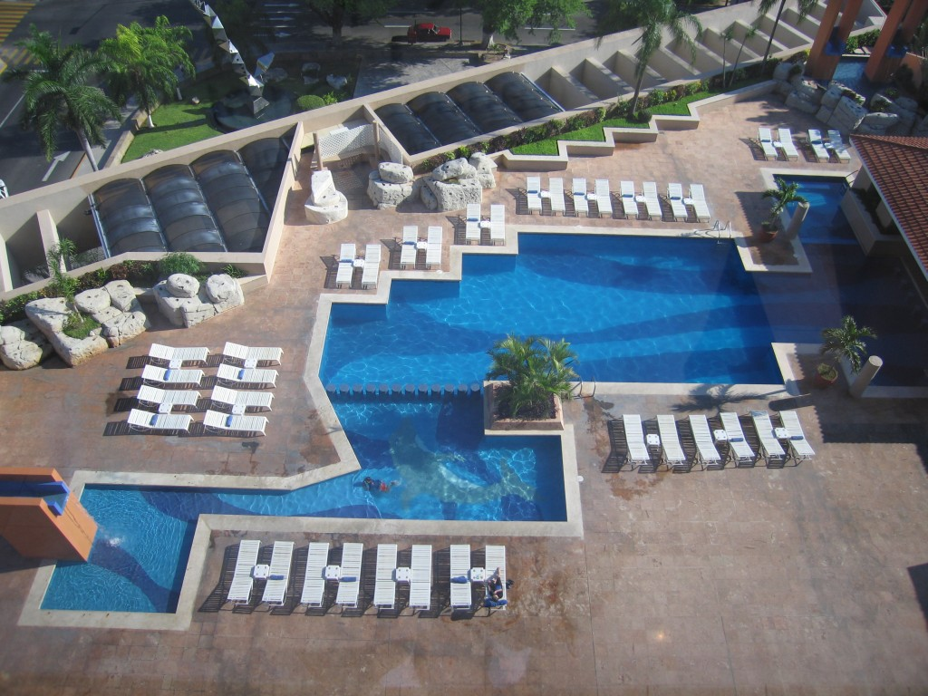
IMG03 | Ver observaciones | Recurso M5A | Fotografía | Horizontal | MA_06_11_REC50_IMG03n.png | 286 x 286 px | MA_06_11_REC50_IMG03a.png | 500 x 500 px |  | 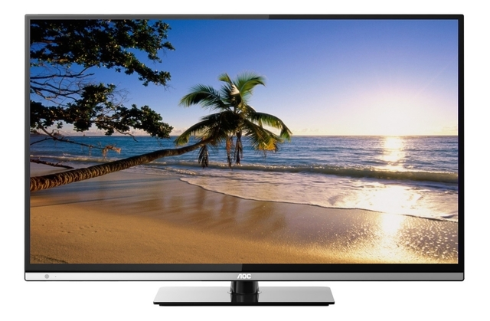
IMG04 | Ver observaciones | Recurso M5A | Fotografía | Horizontal | MA_06_11_REC50_IMG04n.png | 286 x 286 px | MA_06_11_REC50_IMG04a.png | 500 x 500 px
IMG05 | 57989752 | Recurso M5A | Ilustración | Horizontal | MA_06_11_REC50_IMG05n.png | 286 x 286 px | MA_06_11_REC50_IMG05a.png | 500 x 500 px

